Instrucciones
 |  | Encuesta Priorización Parejas Peligro-Alimento

 |  | ACHIPIA está llevando a cabo una priorización de las combinaciones peligro-alimento con mayor impacto en 1) Salud Pública y 2) Comercio de alimentos. El objetivo es establecer una lista numerada ordinalmente, usando criterios científicos, para definir las prioridades de Evaluación de Riesgo dentro del proceso formal del PAR. Este documento contiene una planilla con varias combinaciones peligro-alimento que usted deberá asignar un puntaje en función de los criterios establecidos. Solamente conteste aquellas en que usted tiene conocimiento técnico o experiencia. Por favor vea el ejemplo y consulte a juan.ortuzar@achipia.gob.cl si tiene dudas como llenar la planilla.

 |  | Cada pregunta deberá ser respondida con un puntaje de 1-5 según lo indicado en cada criterio



 |  |  | MUCHAS GRACIAS!!!

PARA VER UN EJEMPLO DESAROLLADO HAGA CLICK AQUÍ |  |  |  | PARA EMPEZAR CON LA ENCUESTA HAGA CLICK AQUÍ

 | EJEMPLO |  |  |  | ENCUESTA

Clave para llenar planilla
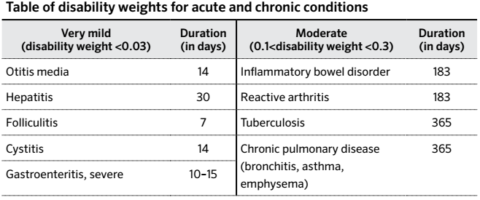
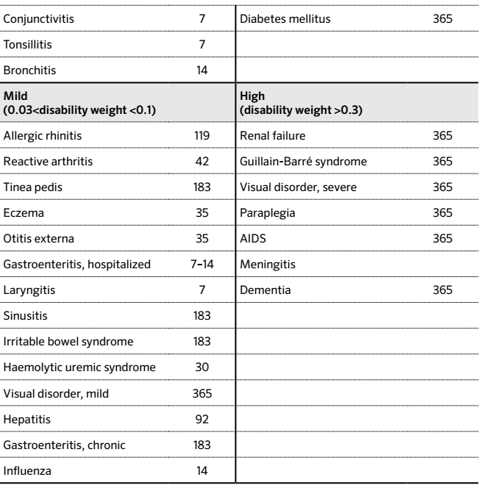
Clave para llenar la planilla

Puntaje asociado | Frecuencia Casos ETA | Severidad (use tabla más abajo) | Mortalidad Asociada | Frecuencia Consumo | Proporción Consumo | Puntaje asociado

1 | Menos de 30 casos | Sin complicaciones | 0% | Prácticamente no se consume | < 5% de la población | 1
2 | 30-300 | Discapacidad muy leve (VERY MILD) | 0-0.1% | Pocas veces durante el año | Pocos ( 5%-15%) | 2
3 | 300-3.000 | Discapacidad leve (MILD) | 0.1-1% | Una o más veces al mes | Algunos (~25%) | 3
4 | 3.000-30.000 | Discapacidad moderada (MODERATE) | 1-10% | A lo menos una vez a la semana | Mayoría (~75%) | 4
5 | Más de 300.000 casos | Discapacidad severa (HIGH) | >10% | Diario | Toda (~100%) | 5

Clasificación de enfermedades con efectos agudos y crónicos según Haavelar et al, 2010)

